2023_data
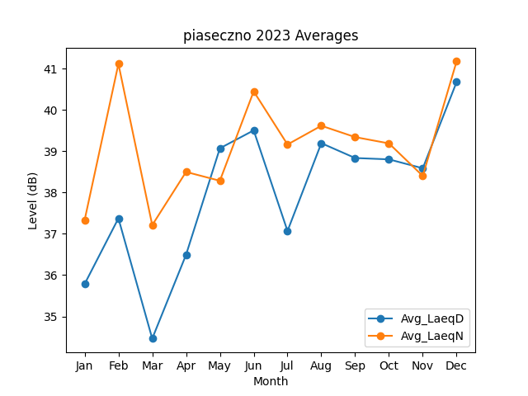
Month | Avg_LaeqD | Avg_LaeqN
1 | 35.783532608 | 37.33087442
2 | 37.375262897 | 41.113991135
3 | 34.463645686 | 37.211367203
4 | 36.493020496 | 38.498727949
5 | 39.070833239 | 38.284647798
6 | 39.504644232 | 40.449412129
7 | 37.068955196 | 39.162822229
8 | 39.195121199 | 39.616784944
9 | 38.835317387 | 39.341820403
10 | 38.803027534 | 39.189543378
11 | 38.587235955 | 38.401087481
12 | 40.674387044 | 41.175078469

